35
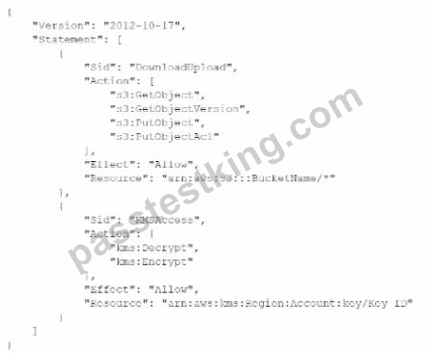
{
"Version": "2012-10-17",
"Statement": [
{
"Sid": "DownloadUpload",
"Action": [
"s3:GetObject",
"s3:GetObjectVersion",
"s3:PutObject",
"s3:PutObjectAcl"
],
"Effect": "Allow",
"Resource": "arn:aws:s3:::BucketName/*"
},
{
"Sid": "KMSAccess",
"Action": [
"kms:Decrypt",
"kms:Encrypt",
],
"Effect": "Allow",
"Resource": "arn:aws:kms:Region:Account:key/Key ID"
}
]
}

94
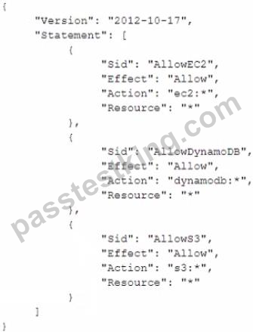
{
Version: "2012-10-17",
 | Statement: [
 |  | {
 |  |  | Sid: "AllowEC2",
 |  |  | Effect: "Allow",
 |  |  | Action: "ec2:*",
 |  |  | Resource: "*",
 |  | },
 |  | {
 |  |  | Sid: "AllowDynamoDB",
 |  |  | Effect: "Allow",
 |  |  | Action: "dynamodb:*",
 |  |  | Resource: "*",
 |  | },
 |  | {
 |  |  | Sid: "AllowS3",
 |  |  | Effect: "Allow",
 |  |  | Action: "s3:*",
 |  |  | Resource: "*",
 |  | }
 | ]
}

180
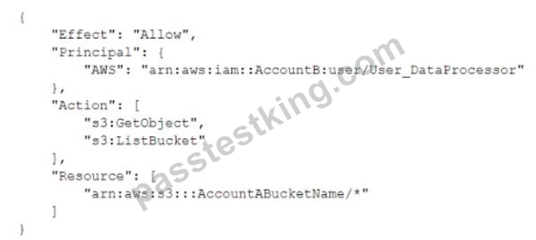
B. 在账户A中，将S3桶的策略设置为以下内容：


C. 在账户A中，将S3桶的策略设置为以下内容：
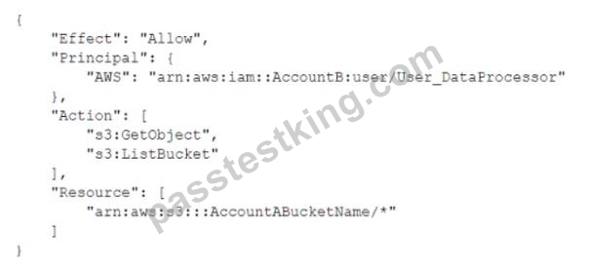

D. 在账户B中，将User_DataProcessor的权限设置为以下内容：


E. 在账户B中，将User_DataProcessor的权限设置为以下内容：

